Hoja1
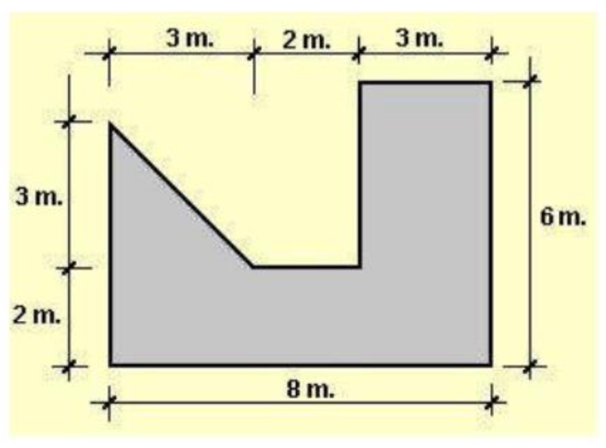
 | Centroide | Area | Producto
Triangulo(1) | 1 | 4.5 | 4.5
Rectangulo(2) | 4 | 16 | 64
Rectangulo(3) | 6.5 | 12 | 78

 |  | Total | 4.51

 | Centroide | Area | Producto
Cuadrado(1) | -2.5 | 1 | -2.5
Rectangulo(2) | -1 | 6 | -6
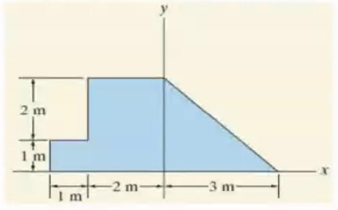
Triangulo | 1 | 4.5 | 4.5

 |  | Total | -0.35

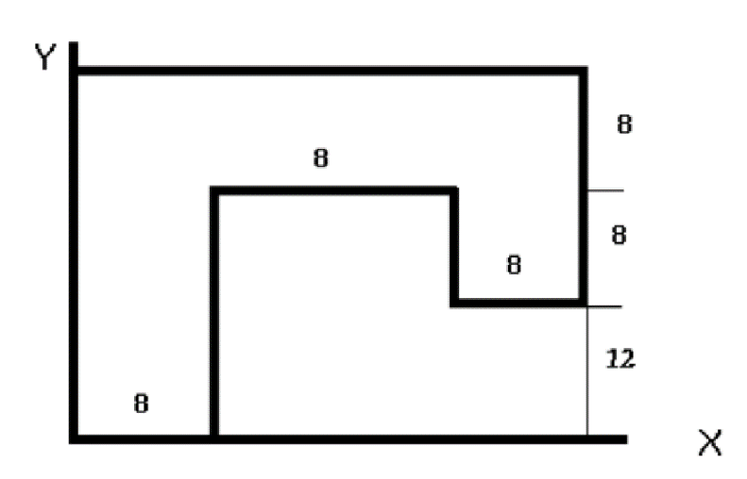
2
 | Centroide | Area | Producto
Rectangulo(1) | 4 | 224 | 896
Rectangulo(2) | 12 | 64 | 768
Rectangulo(3) | 20 | 64 | 1280

3
1

 |  | Total | 8.36

